Sheet1
产品名称 | 规格型号 | 产品图片 | 价格（rmb） | 装箱数量 | 装箱信息 | 最小起订量 | 交期 | 付款方方式
Product Name | Specification and model | Product images | Price（rmb） | Packing quantity | Packing information | MOQ | Delivery time | payment method
棉签（Cotton swab） | 单头竹棒10cm*50支/袋 Single head bamboo stick cotton swab 10cm * 50 sticks/bag 竹棒长度：10cm 棉头直径：0.48~0.5cm Bamboo stick length: 10cm Cotton head diameter: 0.48~0.5cm | 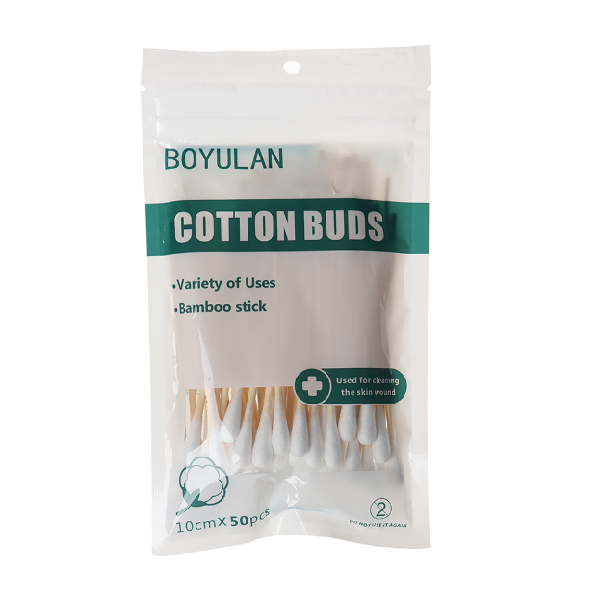 | 0.42 | 360包/箱 360 bags/box | 产品尺寸（Product size）：10cm*17.5cm*2cm 包装外箱（Packaging outer box）：50cm*34cm*36cm 单个重量（Individual weight）：21g 整箱约重（Full box approximate weight）：8.2kg | 5000 | 7-15 days | 支付40%预付款开始生产，生产完毕支付尾款发货（Pay a 40% advance payment to start production, pay the final payment upon completion of production, and ship the goods）
棉签（Cotton swab） | 竹棒双头7.5cm*100支/桶 Paper stick double headed cotton swab 8cm * 100 sticks/bucket 竹棒长度：7.5cm 棉头直径：0.48~0.5cm Paper stick length: 10cm Cotton head diameter: 0.48~0.5cm | 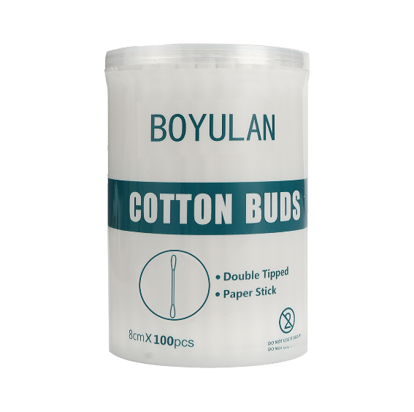 | 1.35 | 200桶/箱 200 barrels/box | 产品尺寸（Product size）：6cm*6cm*8cm 包装外箱（Packaging outer box）：61cm*30.5cm*33.5cm 单个重量（Individual weight）：54g 整箱约重（Full box approximate weight）：11.4kg | 5000 | 7-15 days | 支付40%预付款开始生产，生产完毕支付尾款发货（Pay a 40% advance payment to start production, pay the final payment upon completion of production, and ship the goods）
棉签（Cotton swab） | 竹棒双头7.5cm*100支/桶 Paper stick double headed cotton swab 8cm * 100 sticks/bucket 竹棒长度：7.5cm 棉头直径：0.48~0.5cm Paper stick length: 10cm Cotton head diameter: 0.48~0.5cm | 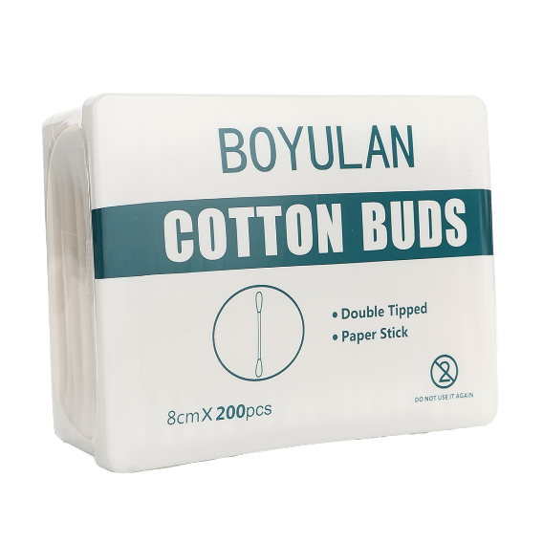 | 2.5 | 200桶/箱 200 barrels/box | 产品尺寸（Product size）：11cm*8.6cm*4.3cm 包装外箱（Packaging outer box）：45cm*45cm*45cm 单个重量（Individual weight）：97g 整箱约重（Full box approximate weight）：21.6kg | 5000 | 7-15 days | 支付40%预付款开始生产，生产完毕支付尾款发货（Pay a 40% advance payment to start production, pay the final payment upon completion of production, and ship the goods）
棉球（Cotton ball） | 100粒/包 100 pills/pack 单粒重量：0.3g 直径：2.3-3cm Single weight: 0.3g Diameter: 2.3-3cm | 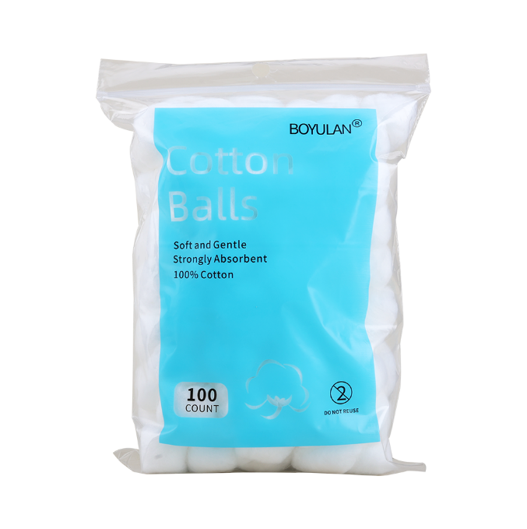 | 1.1 | 100包/箱 100 packs/box | 产品尺寸（Product size）：15cm*21cm*2.5cm 包装外箱（Packaging outer box）：50cm*34cm*36cm 单个重量（Individual weight）：35g 整箱约重（Full box approximate weight）：2.95kg | 5000 | 7-15 days | 支付40%预付款开始生产，生产完毕支付尾款发货（Pay a 40% advance payment to start production, pay the final payment upon completion of production, and ship the goods）
棉球（Cotton ball） | 200粒/包 200 pills/pack 单粒重量：0.3g 直径：2.3-3cm Single weight: 0.3g Diameter: 2.3-3cm | 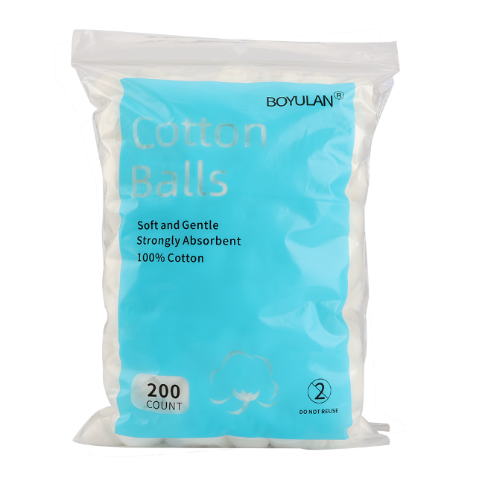 | 1.95 | 60包/箱 60 packs/box | 产品尺寸（Product size）：18cm*26cm*3.5cm 包装外箱（Packaging outer box）：50cm*34cm*36cm 单个重量（Individual weight）：74g 整箱约重（Full box approximate weight）：4.8kg | 5000 | 7-15 days | 支付40%预付款开始生产，生产完毕支付尾款发货（Pay a 40% advance payment to start production, pay the final payment upon completion of production, and ship the goods）
医用胶带-纸胶带（Medical adhesive tape） | 1.25cm*910cm/卷*12卷/盒 1.25cm * 910cm/roll * 12 rolls/box | 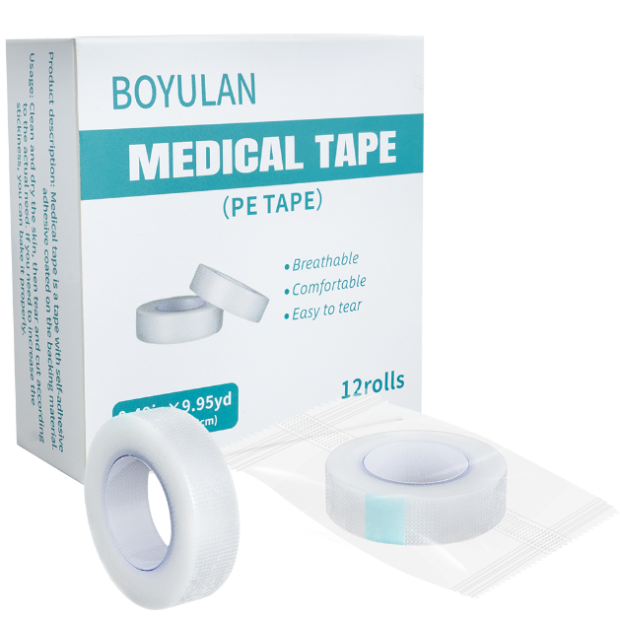 | 8.5 | 83盒/箱 83 boxes/carton | 产品尺寸（Product size）：11.8cm*11.8*4.5 包装外箱（Packaging outer box）：50cm*35cm*36cm 单个重量（Individual weight）：154g 整箱约重（Full box approximate weight）：15.85kg | 5000 | 7-15 days | 支付40%预付款开始生产，生产完毕支付尾款发货（Pay a 40% advance payment to start production, pay the final payment upon completion of production, and ship the goods）
酒精棉签（Alcohol swab） | 50支/盒 50 pieces/box 棉头直径：0.5cm 棒杆长度：8cm Cotton head diameter: 0.5cm Rod length: 8cm | 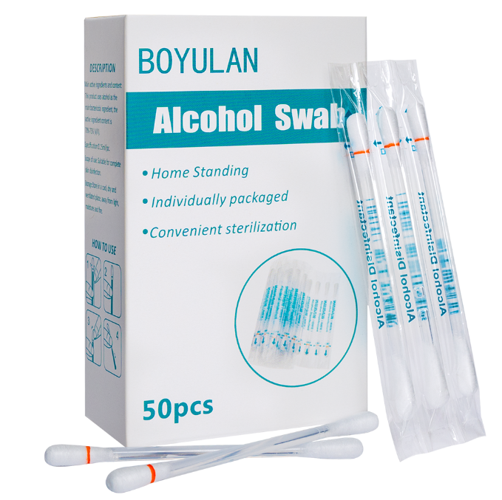 | 3.9 | 177盒/箱 177 boxes/carton | 产品尺寸（Product size）：7cm*11cm*3.5cm 包装外箱（Packaging outer box）：50cm*34cm*36cm 单个重量（Individual weight）：47g 整箱约重（Full box approximate weight）：9.3kg | 5000 | 7-15 days | 支付40%预付款开始生产，生产完毕支付尾款发货（Pay a 40% advance payment to start production, pay the final payment upon completion of production, and ship the goods）
 | 100支/盒 100 pieces/box 棉头直径：0.5cm 棒杆长度：8cm Cotton head diameter: 0.5cm Rod length: 8cm | 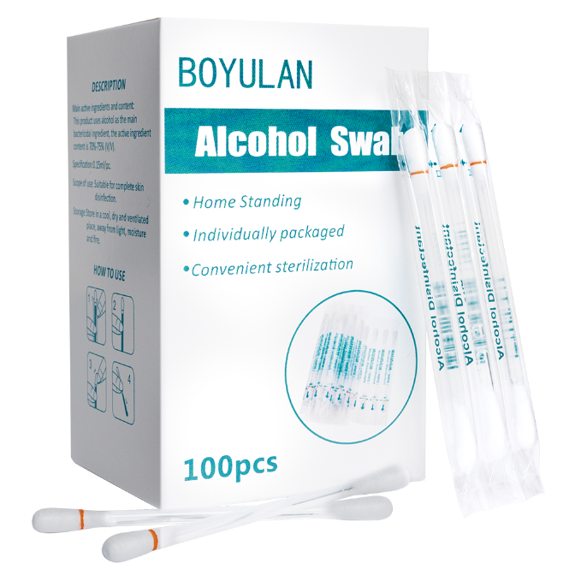 | 7.8 | 102盒/箱 102 boxes/carton | 产品尺寸（Product size）：7cm*11cm*6.3cm 包装外箱（Packaging outer box）：50cm*34cm*36cm 单个重量（Individual weight）：88g 整箱约重（Full box approximate weight）：9.9kg | 5000 | 7-15 days | 支付40%预付款开始生产，生产完毕支付尾款发货（Pay a 40% advance payment to start production, pay the final payment upon completion of production, and ship the goods）
碘伏棉签（Iodine swab） | 50支/盒 50 pieces/box 棉头直径：0.5cm 棒杆长度：8cm Cotton head diameter: 0.5cm Rod length: 8cm | 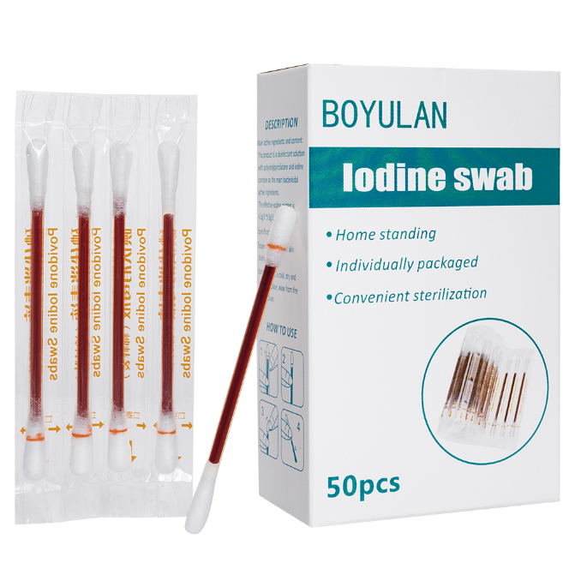 | 3.9 | 177盒/箱 177 boxes/carton | 产品尺寸（Product size）：7cm*11cm*3.5cm 包装外箱（Packaging outer box）：50cm*34cm*36cm 单个重量（Individual weight）：47g 整箱约重（Full box approximate weight）：8.8kg | 5000 | 7-15 days | 支付40%预付款开始生产，生产完毕支付尾款发货（Pay a 40% advance payment to start production, pay the final payment upon completion of production, and ship the goods）
 | 100支/盒 100 pieces/box 棉头直径：0.5cm 棒杆长度：8cm Cotton head diameter: 0.5cm Rod length: 8cm | 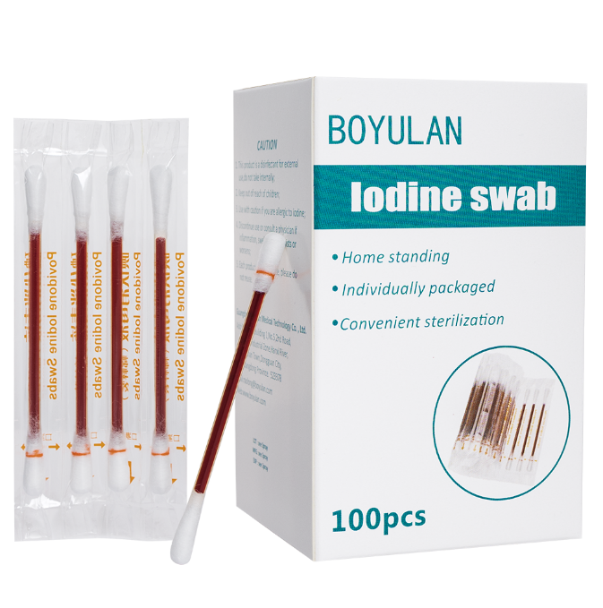 | 7.8 | 102盒/箱 102 boxes/carton | 产品尺寸（Product size）：7cm*11cm*6.3cm 包装外箱（Packaging outer box）：50cm*34cm*36cm 单个重量（Individual weight）：88g 整箱约重（Full box approximate weight）：9.9kg | 5000 | 7-15 days | 支付40%预付款开始生产，生产完毕支付尾款发货（Pay a 40% advance payment to start production, pay the final payment upon completion of production, and ship the goods）
纱布绷带（Gauze bandage） | 6cm*600cm/卷*10卷/包 6cm * 600cm/roll * 10 rolls/pack | 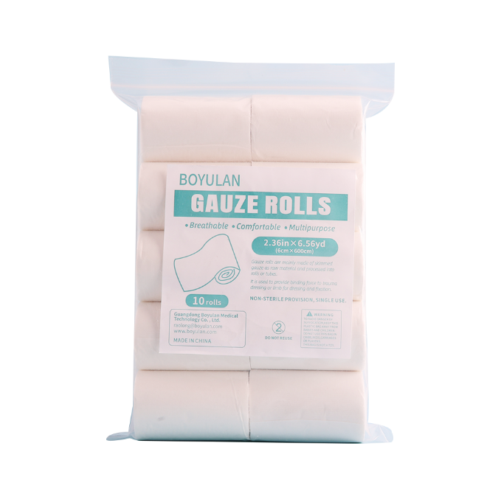 | 8 | 57包/箱 57 packages/box | 产品尺寸（Product size）：12cm*20.5cm*4cm 包装外箱（Packaging outer box）：50cm*34cm*36cm 单个重量（Individual weight）：234g 整箱约重（Full box approximate weight）：14.5kg | 5000 | 7-15 days | 支付40%预付款开始生产，生产完毕支付尾款发货（Pay a 40% advance payment to start production, pay the final payment upon completion of production, and ship the goods）
 | 8cm*600cm/卷*12卷/包 8cm * 600cm/roll * 12 rolls/pack | 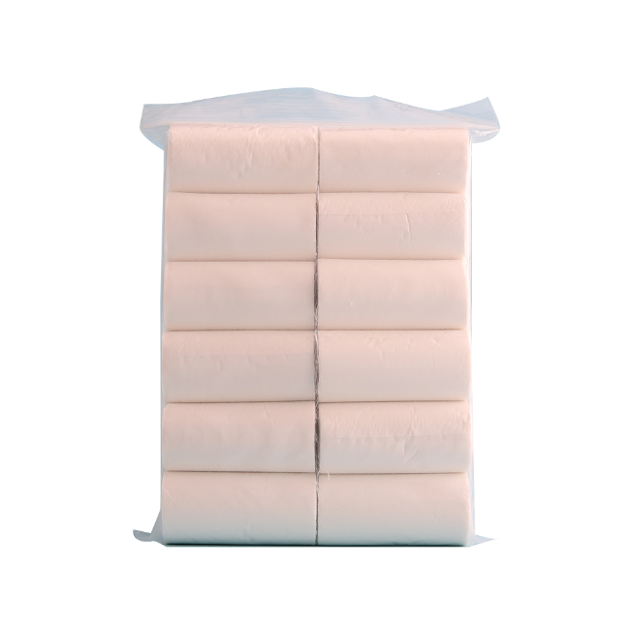 | 13 | 36包/箱 36 packs/box | 产品尺寸（Product size）：16cm*26.5cm*4cm 包装外箱（Packaging outer box）：50cm*34cm*36cm 单个重量（Individual weight）：245g 整箱约重（Full box approximate weight）：14.7kg | 5000 | 7-15 days | 支付40%预付款开始生产，生产完毕支付尾款发货（Pay a 40% advance payment to start production, pay the final payment upon completion of production, and ship the goods）
 | 10cm*450cm/卷*12卷 10cm * 450cm/roll * 12 rolls | 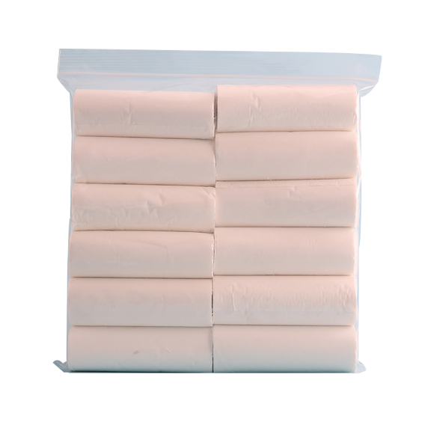 | 13.5 | 40包/箱 40 packs/box | 产品尺寸（Product size）：20cm*22.5cm*4cm 包装外箱（Packaging outer box）：50*34*36cm 单个重量（Individual weight）：366g 整箱约重（Full box approximate weight）：12kg | 5000 | 7-15 days | 支付40%预付款开始生产，生产完毕支付尾款发货（Pay a 40% advance payment to start production, pay the final payment upon completion of production, and ship the goods）
弹性绷带（Elastic bandage） | 灰色 5cm*450cm/卷*12卷/盒 grey 5cm * 450cm/roll * 12 rolls/box | 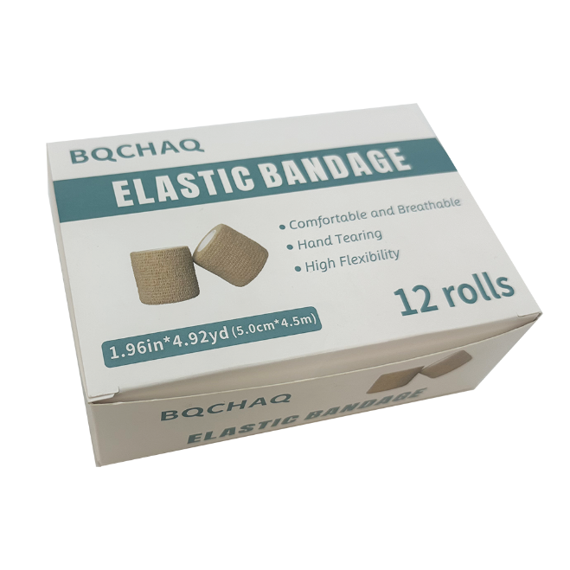 | 14 | 41盒/箱 41 boxes/carton | 产品尺寸（Product size）：17*12.3*5.5cm 包装外箱（Packaging outer box）：50cm*34cm*36cm 单个重量（Individual weight）：200g 整箱约重（Full box approximate weight）：9kg | 5000 | 7-15 days | 支付40%预付款开始生产，生产完毕支付尾款发货（Pay a 40% advance payment to start production, pay the final payment upon completion of production, and ship the goods）
弹性绷带（Elastic bandage） | 白色 5cm*450cm/卷*12卷/盒 white 5cm * 450cm/roll * 12 rolls/box | 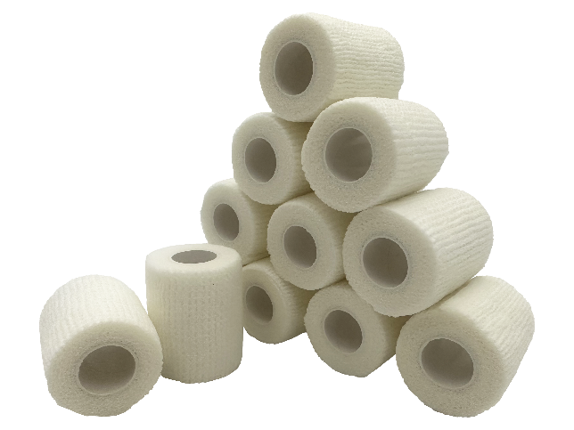 | 14 | 41盒/箱 41 boxes/carton | 产品尺寸（Product size）：17*12.3*5.5cm 包装外箱（Packaging outer box）：50cm*34cm*36cm 单个重量（Individual weight）：200g 整箱约重（Full box approximate weight）：9kg | 5000 | 7-15 days | 支付40%预付款开始生产，生产完毕支付尾款发货（Pay a 40% advance payment to start production, pay the final payment upon completion of production, and ship the goods）
弹性绷带（Elastic bandage） | 红色 5cm*450cm/卷*12卷/盒 red 5cm * 450cm/roll * 12 rolls/box | 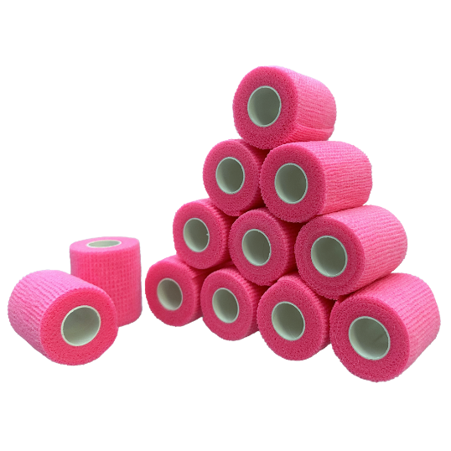 | 14 | 41盒/箱 41 boxes/carton | 产品尺寸（Product size）：17*12.3*5.5cm 包装外箱（Packaging outer box）：50cm*34cm*36cm 单个重量（Individual weight）：200g 整箱约重（Full box approximate weight）：9kg | 5000 | 7-15 days | 支付40%预付款开始生产，生产完毕支付尾款发货（Pay a 40% advance payment to start production, pay the final payment upon completion of production, and ship the goods）
竹棒单头15cm棉签 Bamboo stick single head 15cm cotton swab | 15cm*100只/袋 15cm * 100 pieces/bag 竹棒长度：15cm 棉头直径：0.48~0.5cm Bamboo stick length: 15cm Cotton head diameter: 0.48~0.5cm | 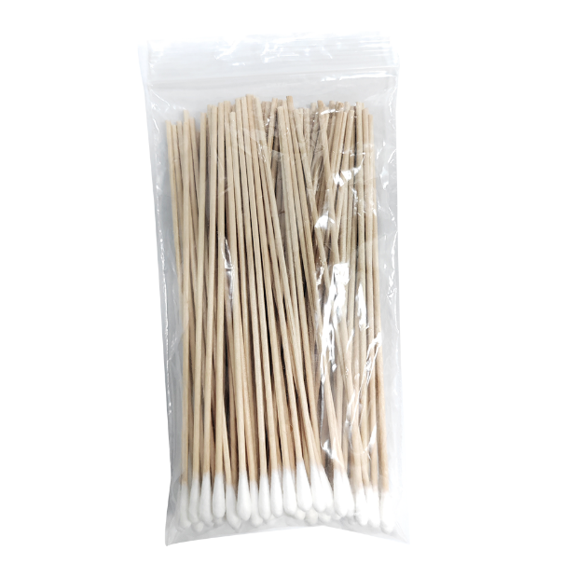 | 1.4 | 300包/箱 300 bags/box | 产品尺寸（Product size）：9.5cm*18.5cm*2cm 包装外箱（Packaging outer box）：50cm*34cm*36cm 单个重量（Individual weight）：70g 整箱约重（Full box approximate weight）：17kg | 5000 | 7-15 days | 支付40%预付款开始生产，生产完毕支付尾款发货（Pay a 40% advance payment to start production, pay the final payment upon completion of production, and ship the goods）
塑棒单头15cm棉签 Plastic stick single head 15cm cotton swab | 15cm*100只/袋 15cm * 100 pieces/bag 竹棒长度：15cm 棉头直径：0.48~0.5cm Bamboo stick length: 15cm Cotton head diameter: 0.48~0.5cm | 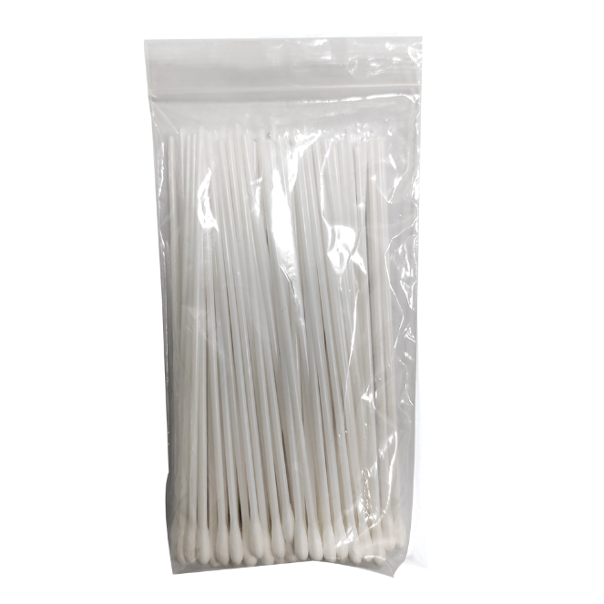 | 1.35 | 300包/箱 300 bags/box | 产品尺寸（Product size）：9.5cm*18.5cm*2cm 包装外箱（Packaging outer box）：50cm*34cm*36cm 单个重量（Individual weight）：46g 整箱约重（Full box approximate weight）：15kg | 5000 | 7-15 days | 支付40%预付款开始生产，生产完毕支付尾款发货（Pay a 40% advance payment to start production, pay the final payment upon completion of production, and ship the goods）
医用退热贴(水性高分子材料)（Medical antipyretic patches） | 型号规格：F 110mm*40mm 4片/盒 Model specifications: F 110mm*40mm 4 tablets/box | 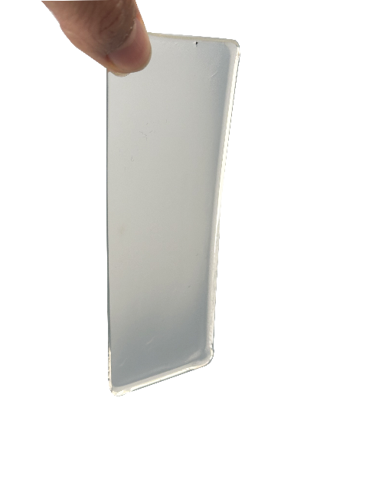 | 2.4元/盒 | 200盒/箱 200 boxes/carton | 产品尺寸（Product size）：9.5cm*20.5cm*2cm 包装外箱（Packaging outer box）：59cm*38cm*39cm 单个重量（Individual weight）：75g 整箱约重（Full box approximate weight）：16.5kg | 5000 | 7-15 days | 支付40%预付款开始生产，生产完毕支付尾款发货（Pay a 40% advance payment to start production, pay the final payment upon completion of production, and ship the goods）
医用护理垫（Medical nursing pads70克） | 60cm*90cm/片 10片/包 60cm*90cm/piece 10 tablets/pack |  | 9.5元/包 | 18包/箱 18 packs/carton | 产品尺寸（Product size）：32cm*22cm*10cm 包装外箱（Packaging outer box）：41cm*31cm*46cm 单个重量（Individual weight）：761.5g 整箱约重（Full box approximate weight）：8.4kg | 5000 | 7-15 days | 支付40%预付款开始生产，生产完毕支付尾款发货（Pay a 40% advance payment to start production, pay the final payment upon completion of production, and ship the goods）

